Sheet1
工程管理用設計メモ

情報更新
S:新規引用
Subのみ挿入
 | 項目 | アドレス/cmx名 | メモ
 | 参照tbx
 | ヘッダーkex | system\kex\新工程入力.kex
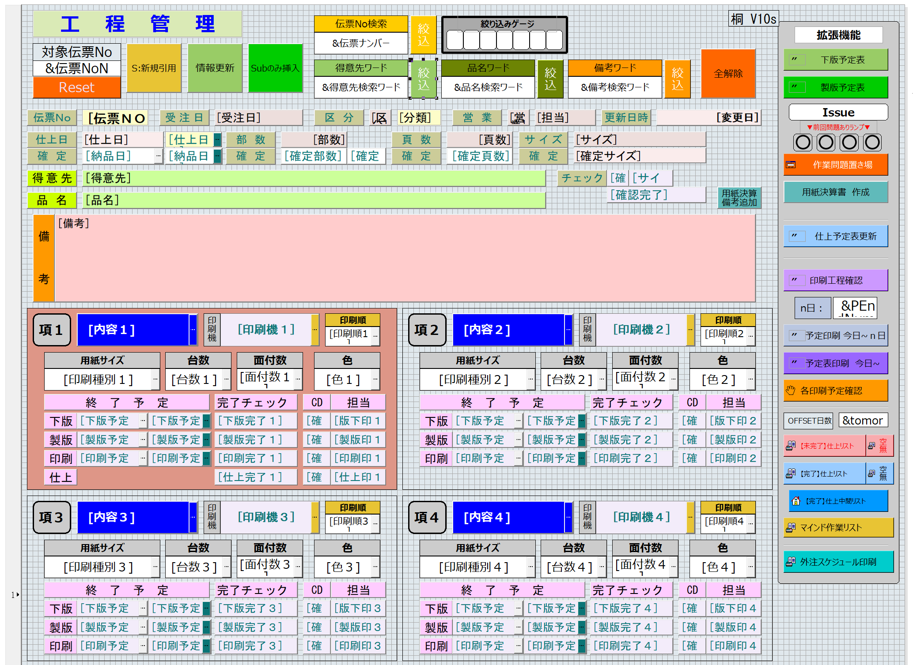
 | S:新規引用 | &sMasta情報取得cmx
 | 情報更新 | &サブと工程更新cmx
 | Subのみ挿入 | &サブのみ反映cmx
 | 下版予定表 | &DataPlateCMX | #代入( &PrintMode , 4 )
 | 製版予定表 | &DataPlateCMX | #代入( &PrintMode , 3 )
 | 作業問題置き場 | &MenuIssueCmx | #代入( &ActiveID , [伝票ＮＯ] )

